功能规则
一、优化目的

1.1 | 解决当下已有的已下问题
 | a. | 原光剧本没有空间裂隙，到达一些战斗区域的距离会很远

1.2 | 优化项概述
 | a. | 光远征地图中增加空间裂隙
 | b. | 空间裂隙可以传送至“海岸城市”、“神庙”附近
 | c. | 玩家可以在空间裂隙中选择可到达的建筑发起行军并传送
 |  | 也可以通过拖动编队至可传送建筑区域，发起行军并传送

二、建筑定义

a. | 光剧本地图新建远征建筑——空间裂隙（光）

b. | ExpBuildingCfg表中的建筑id对应为34201，Type=13

三、空间裂隙解锁相关需求

3.1 | 建筑状态
 | a. | 锁定状态
 |  | i. | 光地图创建后，默认为锁定状态。传送功能关闭
 |  | ii. | 地图上空间裂隙模型上的特效隐藏
 |  | iii. | 建筑详情弹窗中传送相关交互按钮隐藏
 |  | iv. | 详情弹窗中建筑图片为未解锁状态的图片，配置为ExpBuildingCfg.DisplayKey
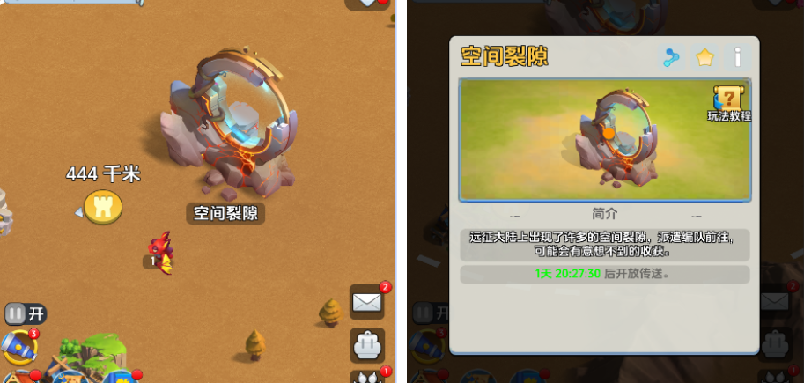

 | b. | 开启状态
 |  | i. | 光地图进行一段时间后，空间裂隙解锁，进入开启状态，传送功能开启。时间配置为空间裂隙对应的ExpedeCalendarCfg.OpenTime字段
 |  | ii. | 地图上空间裂隙模型上的特效显示
 |  | iii. | 建筑详情弹窗中传送相关交互按钮显示
 |  | iv. | 详情弹窗中建筑图片为开启状态的图片，配置为ExpBuildingCfg.DisplayKey2
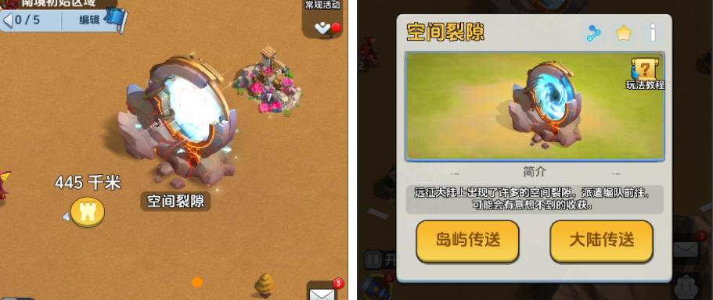

三、日历显示需求

3.1 | 展示需求
 | a. | 每个赛季显示1个日历对象-空间裂隙，并显示在远征日历中

3.2 | 跳转需求
 | a. | 点击日历对象后，跳转至光剧本大地图中距离玩家城堡最近的空间裂隙建筑处

 | b. | 该调整期望做成空间裂隙通用跳转逻辑，生效于所有远征地图
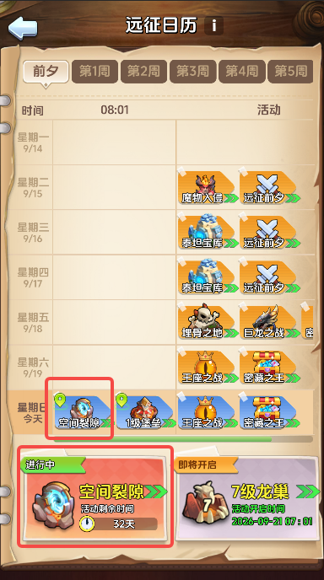

四、传送逻辑介绍

**玩家可以在空间裂隙中选择可到达的建筑发起行军并传送，并且，通过“拖动编队”/“选择目标点后行军”，最终目的地为可传送建筑区域内时，也可进行传送**
4.1 | 空间裂隙中选择目标传送


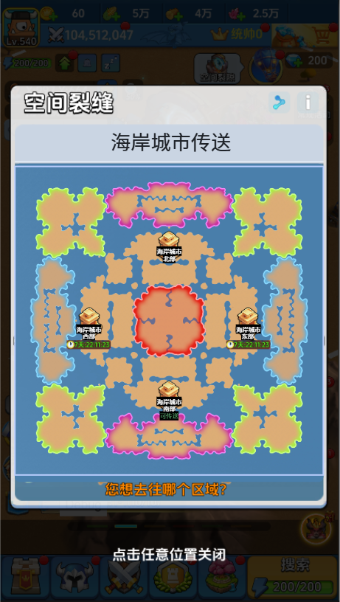

 |  |  |  |  |  |  |  |  |  |  | - | 弹窗中的底图为光剧本的小地图，需要与火剧本的区分开
 |  |  |  |  |  |  |  |  |  |  | - | 四个三级区域分别各放置一个海岸城市item
 |  |  |  |  |  |  |  |  |  |  | - | item中包含：icon、建筑名称、所属区域、状态标记
 |  |  |  | - | 空间裂隙解锁后，2个传送交互按钮显示 |  |  |  |  |  | - | item共有3中状态：
 |  |  |  | - | 左侧为“海岸城市传送”，点击后打开海岸传送弹窗 |  |  |  |  |  |  | i. | 未解锁状态：未到达解锁时间
 |  |  |  |  | 按钮文本key为Exp_SpatialRift_ChooseBtn_City【海岸城市传送】 |  |  |  |  |  |  | ii. | 解锁可传送状态：到达解锁时间，且玩家所处阵营被允许传送
 |  |  |  | - | 左侧为“神庙传送”，点击后打开神庙传送弹窗 |  |  |  |  |  |  | iii. | 解锁不可传送状态：到达解锁时间，但玩家所处阵营不允许传送
 |  |  |  |  | 按钮文本key为Exp_SpatialRift_ChooseBtn_Temple【神庙传送】 |  |  |  |  |  |  | 是否允许被传送，通过是否占领所需关卡判断。关卡配置为ExpLandTeleportCfg.Region
 |  |  |  |  |  |  |  |  |  |  |  | 中对应的配置
 |  |  |  |  |  |  |  |  |  |  | - | 建筑icon获取方式：先获取ExpLandTeleportCfg.Id，与ExpBuildingCfg匹配，
 |  |  |  |  |  |  |  |  |  |  |  | 取ExpBuildingCfg.LodIcon参数，为建筑icon图片
 |  |  |  |  |  |  |  |  |  |  |  | 在Assets\k1\Res\Proxy\K1_Icon\CVC路径下的名称。
 |  |  |  |  |  |  |  |  |  |  |  | 未解锁时图片置灰，解锁后显示正常图片
 |  |  |  |  |  |  |  |  |  |  | - | 建筑名称获取方式：先获取ExpLandTeleportCfg.Id，与ExpBuildingCfg匹配，
 |  |  |  |  |  |  |  |  |  |  |  | 取ExpBuildingCfg.Name参数，为名称文本key
 |  |  |  |  |  |  |  |  |  |  | - | 所属区域可以用固定文本key
 |  |  |  |  |  |  |  |  |  |  | - | 状态标记根据不同item状态，显示不同内容
 |  |  |  |  |  |  |  |  |  |  |  | i. | 未解锁状态：显示解锁剩余时间倒计时，每秒更新
 |  |  |  |  |  |  |  |  |  |  |  | ii. | 解锁可传送状态：显示提示文本，
 |  |  |  |  |  |  |  |  |  |  |  |  | 文本key为ConversionServer_Activities_Title13【可传送】
 |  |  |  |  |  |  |  |  |  |  |  | iii. | 解锁不可传送状态：不显示任何内容
 |  |  |  |  |  |  |  |  |  |  | - | 点击不同状态的item，执行对应逻辑
 |  |  |  |  |  |  |  |  |  |  |  | i. | 未解锁状态：通用浮窗文本提示，提示文本key为
 |  |  |  |  |  |  |  |  |  |  |  |  | Expedition_Teleport_Desc_04【关卡未解锁，无法传送】
 |  |  |  |  |  |  |  |  |  |  |  | ii. | 解锁可传送状态：打开部队选择列表，准备执行行军并传送的逻辑
 |  |  |  |  |  |  |  |  |  |  |  | iii. | 解锁不可传送状态：通用浮窗文本提示，提示文本key为
 |  |  |  |  |  |  |  |  |  |  |  |  | Expedition_Teleport_Desc_05【{0}无法到达此建筑，无法传送】
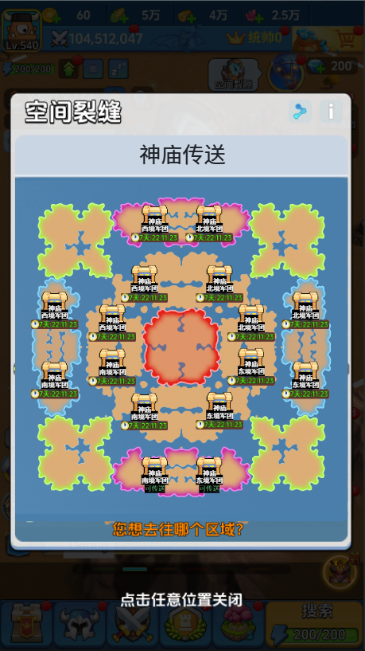
 |  |  |  |  |  |  |  |  |  |  |  |  | {0}内赋值玩家所处阵营的名称

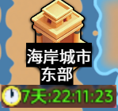

 |  |  |  | - | 弹窗中的底图为光剧本的小地图，需要与火剧本的区分开 |  |  |  |  |  |  | 未解锁 |  | 解锁可传送 | 解锁不可传送
 |  |  |  | - | 四个三级区域分别各放置一个海岸城市item
 |  |  |  | - | item中包含：icon、建筑名称、所属区域、状态标记
 |  |  |  | - | item共有3中状态：
 |  |  |  |  | i. | 未解锁状态：未到达解锁时间
 |  |  |  |  | ii. | 解锁可传送状态：到达解锁时间，且玩家所处阵营被允许传送
 |  |  |  |  | iii. | 解锁不可传送状态：到达解锁时间，但玩家所处阵营不允许传送
 |  |  |  |  | 是否允许被传送，通过是否占领所需关卡判断。关卡配置为ExpLandTeleportCfg.Region
 |  |  |  |  | 中对应的配置
 |  |  |  | - | 建筑icon获取方式：先获取ExpLandTeleportCfg.Id，与ExpBuildingCfg匹配，
 |  |  |  |  | 取ExpBuildingCfg.LodIcon参数，为建筑icon图片
 |  |  |  |  | 在Assets\k1\Res\Proxy\K1_Icon\CVC路径下的名称。
 |  |  |  |  | 未解锁时图片置灰，解锁后显示正常图片
 |  |  |  | - | 建筑名称获取方式：先获取ExpLandTeleportCfg.Id，与ExpBuildingCfg匹配，
 |  |  |  |  | 取ExpBuildingCfg.Name参数，为名称文本key
 |  |  |  | - | 所属区域可以用固定文本key
 |  |  |  | - | 状态标记根据不同item状态，显示不同内容
 |  |  |  |  | i. | 未解锁状态：显示解锁剩余时间倒计时，每秒更新
 |  |  |  |  | ii. | 解锁可传送状态：显示提示文本，文本key为ConversionServer_Activities_Title13【可传送】
 |  |  |  |  | iii. | 解锁不可传送状态：不显示任何内容
 |  |  |  | - | 点击不同状态的item，执行对应逻辑
 |  |  |  |  | i. | 未解锁状态：通用浮窗文本提示，提示文本key为
 |  |  |  |  |  | Expedition_Teleport_Desc_04【关卡未解锁，无法传送】
 |  |  |  |  | ii. | 解锁可传送状态：打开部队选择列表，准备执行行军并传送的逻辑
 |  |  |  |  | iii. | 解锁不可传送状态：通用浮窗文本提示，提示文本key为
 |  |  |  |  |  | Expedition_Teleport_Desc_05【{0}无法到达此建筑，无法传送】
 |  |  |  |  |  | {0}内赋值玩家所处阵营的名称

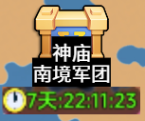


 |  |  |  |  | 未解锁 |  | 解锁可传送 |  | 解锁不可传送

4.2 | 直接行军智能传送
 | 计算耗时最短路线，并选择耗时最短的路线行军（通过空间裂隙传送还是直接走过去），具体逻辑如下

 | a. | 行军请求发送时，仍还需先判断对应区域是否能够达到
 |  | * | 若不能到达，不会继续行军方式判断，并弹出通用提示。该提示为已有逻辑
 |  | * | 若能到达，则继续行军方式判断，执行以下逻辑

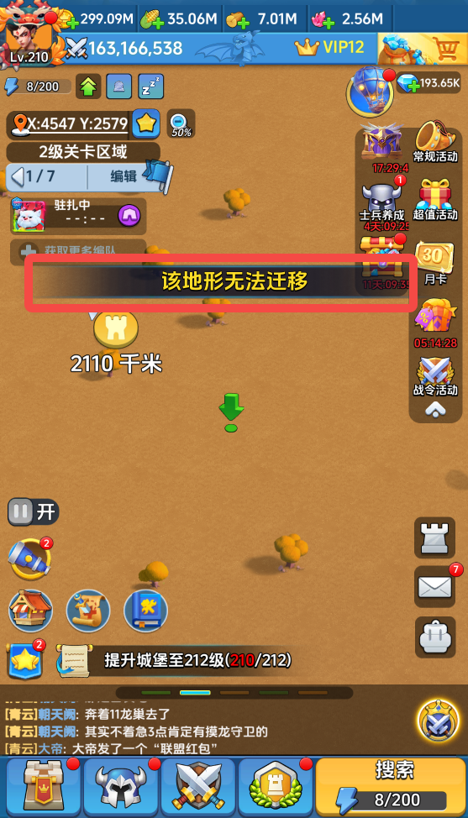
 |  |  |  | 无法行军通用提示示意

 | b. | 玩家行军目的地处于建筑范围内时，根据以下判断选择行军方式：
 |  | * | 直接行军所需时间＜行军至最近“空间裂隙时间+该范围内建筑到最终目的地所需时间时
 |  |  | 行军方式则选择直接行军

 |  | * | 直接行军所需时间＞行军至最近“空间裂隙时间+该范围内建筑到最终目的地所需时间时
 |  |  | 行军方式则选择先行军至最近“空间裂隙”→执行大陆传送逻辑传送至对应建筑范围内的建筑建筑逻辑→行军至目的地；被执行传送的队伍则是玩家选择行军的队伍
 |  |  | 相当于先执行一次自动空间裂隙传送（表现上），传送后再移动至目标地点
 |  |  |  |  |  |  |  |  |  | 自动空间裂隙传送流程（表现上）示意

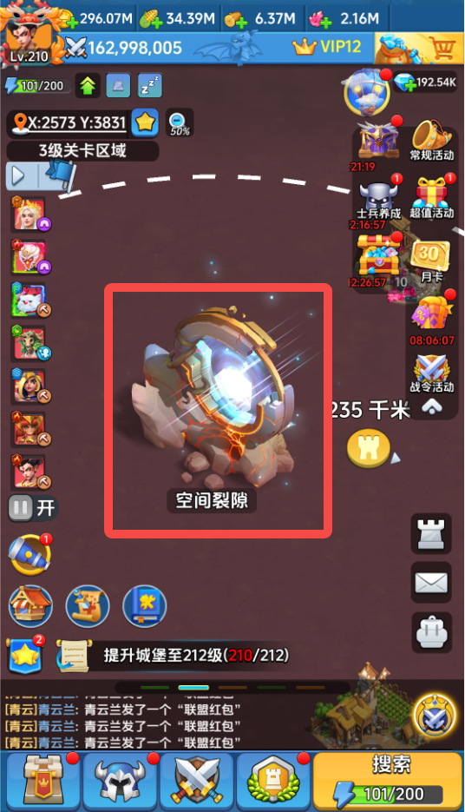
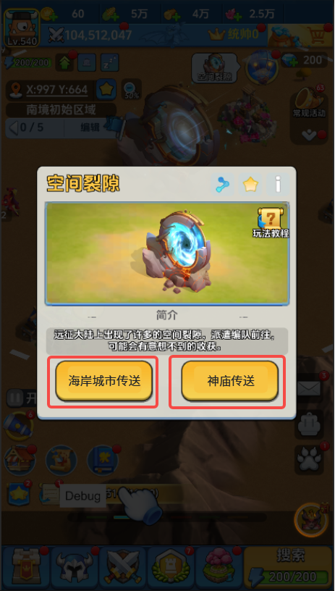

 |  |  |  | 直接行军所需时间示意 |  |  |  | 点击空间裂隙建筑 |  | 点击对应建筑的传送按钮 |  |  | 选择对应已解锁建筑后传送

 | c. | 玩家行军目的地处于建筑范围内有以下两种情况，均需要执行b-ii判断
 |  | * | 玩家拖动编队或选择编队行军至建筑范围
 |  | * | 玩家点击建筑详情页的攻击/集结按钮选择编队行军

